供方资信情况
附件12
供方资信情况
以下范例，可根据自身情况进行选择。
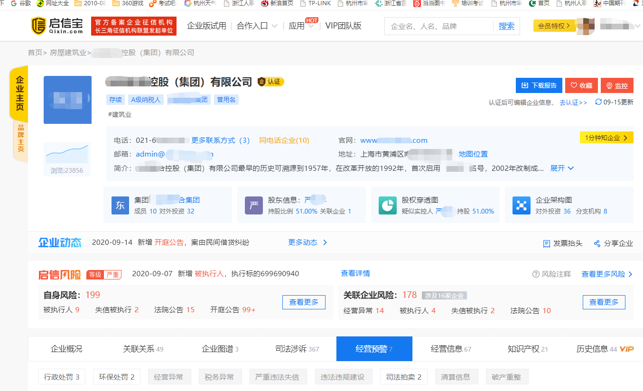

示 例

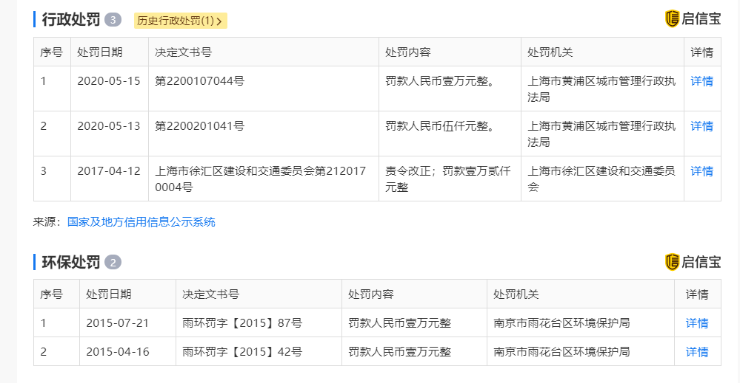

示 例

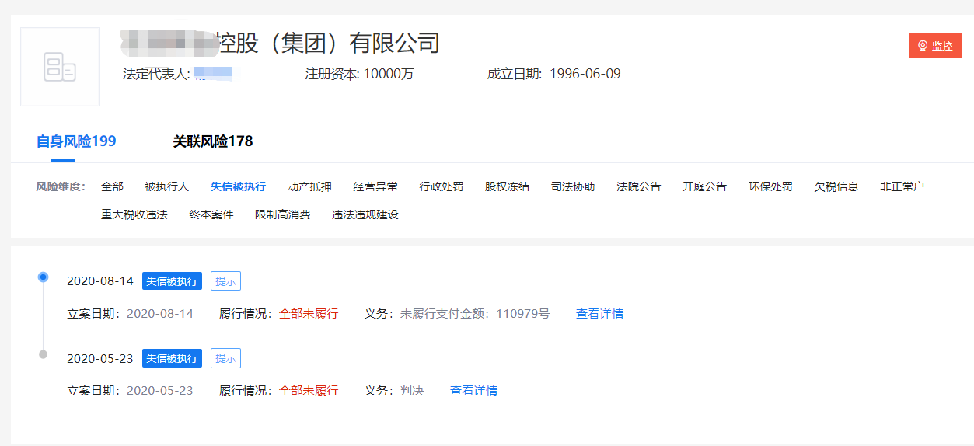

示 例

